Sheet1
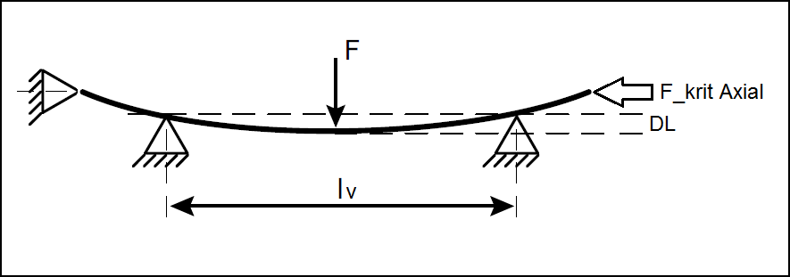
Berechnung der axialen Rückstellkraft bzw. kritischen Knick-Kraft von Rohren aus Messdaten vom Dreipunkt-Biegeversuch mit Mittendurchbiegung
Informelle Beschreibung des getesteten Rohrs Material: Durchmesser: Wandstärke:
Abstand der Lagerpunkte lv | 944 | mm
Angewandte Kraft F | 59 | N
Durchbiegungs-Tiefe DL | 11.4 | mm
Offizielle Formel für die kritische Axial-Kraft : F_krit = Pi^2 / 48 * F* lv / DL | 1004.56 | N
In der Anwendung vorgesehene Länge des Rohres Lg | 1100.00 | mm
Längen-Korrektur-Faktor KL=Lv^2/Lg^2 | 0.7365
End-Ergebnis: F_krit_final = F_krit *KL | 739.84 | N

